Encapsulation
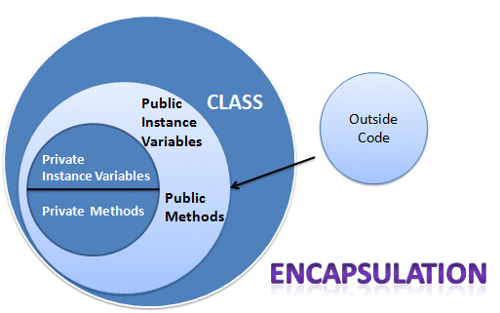

1. Khái niệm: Tính đóng gói là kỹ thuật ấn giấu thông tin không liên quan và hiện thị ra thông tin liên quan.
2. Cách triển khai tính đóng gói: Thêm từ khóa private vào các biến, nếu mà bên ngoài cần sử dụng các biến đó thì sử dụng getter và setter
3. Lợi ích: Có thể kiểm soát dữ liệu đầu vào, che giấu thông tin, linh hoạt trong yêu cầu của người dùng vd: biến trong class này chỉ đọc thì ta sẽ dùng getter và ngược lại

Inheritance
1. Khái niệm: à sự liên quan giữa hai class với nhau, trong đó có class cha (superclass) và class con (subclass). Khi kế thừa class con được hưởng tất cả các phương thức và thuộc tính của class cha. Tuy nhiên, nó chỉ được truy cập các thành viên public và protected của class cha. Nó không được phép truy cập đến thành viên private của class cha. Tư tưởng của kế thừa trong java là có thể tạo ra một class mới được xây dựng trên các lớp đang tồn tại. Khi kế thừa từ một lớp đang tồn tại bạn có sử dụng lại các phương thức và thuộc tính của lớp cha, đồng thời có thể khai báo thêm các phương thức và thuộc tính khác.
2. Cú pháp: Sử dụng từ khóa extends
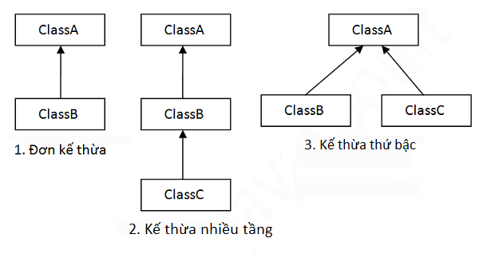 3. Các kiểu kế thừa trong java có 3 kiểu kế thừa: +) Đơn kế thừa: 1 class này chỉ kế thừa 1 class khác +) Kế thừa nhiều cấp: class này kế thừa lại class kia +) Kế thừa thứ bậc: nhiều class cùng kế thừa lại 1 class
4. Khi ta muốn truy cập thuộc tính hoặc phương thức của lớp cha thì ta dùng từ khóa supper

Polymorphism
 | Polymorphism | Overloading | Overrding
Khái niệm | Polymorphism là khả năng một đối tượng có thể thực hiện một tác vụ theo nhiều cách nhau | Đây là khả năng cho phép một lớp có nhiều thuộc tính, phương thức cùng tên nhưng với các tham số khác nhau về loại cũng như về số lượng. Khi được gọi, dựa vào tham số truyền vào, phương thức tương ứng sẽ được thực hiện | Là hai phương thức cùng tên, cùng tham số, cùng kiểu trả về nhưng thằng con viết lại và dùng theo cách của nó,và xuất hiện ở lớp cha và tiếp tục xuất hiện ở lớp con. Khi dùng override, lúc thực thi, nếu lớp Con không có phương thức riêng, phương thức của lớp Cha sẽ được gọi, ngược lại nếu có, phương thức của lớp Con được gọi.
Cách triển khai | Chúng ta sử dụng nạp chồng phương thức (method overloading) và ghi đè phương thức (method overriding) để có tính đa hình. | 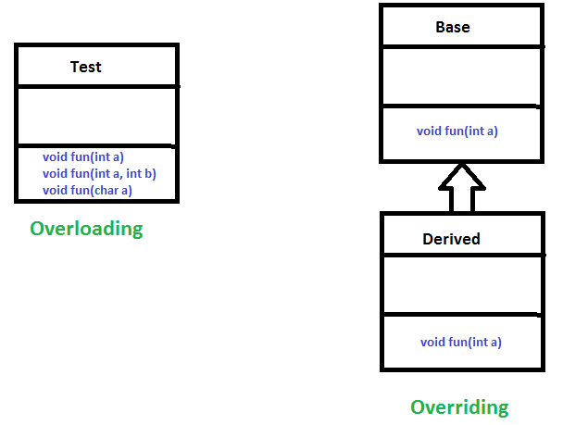
So sánh |  | Nạp chồng phương thức được sử dụng để tăng tính có thể đọc của chương trình | Ghi đè phương thức được sử dụng để cung cấp trình triển khai cụ thể của phương thức mà đã được cung cấp bởi lớp cha của nó
 |  | Nạp chồng phương thức được thực hiện bên trong lớp (class) | Ghi đè phương thức xuất hiện trong hai lớp mà có mối quan hệ IS-A (kế thừa)
 |  | Trong Nạp chồng phương thức, tham số phải khác nhau | Trong Ghi đè phương thức, tham số phải là giống nhau
 |  | Nạp chồng phương thức là ví dụ của đa hình tại biên dịch (compile) | Ghi đè phương thức là ví dụ của đa hình tại thực thi (runtime)
 |  | Trong Java, Nạp chồng phương thức không thể được thực hiện bởi thay đổi kiểu trả về của phương thức. Kiểu trả về có thể là giống hoặc khác trong Nạp chồng phương thức. Nhưng bạn phải thay đổi tham số | Kiểu trả về phải là giống.

Upcasting and Downcasting
 | Upcasting | Downcasting
Khái niệm | Khi biến tham chiếu của lớp cha tham chiếu tới đối tượng của lớp con, thì đó là Upcasting. | Downcasting là dạng chuyển kiểu chuyển 1 đối tượng là một thể hiện của lớp cha xuống thành đối tượng là thể hiện của lớp con trong quan hệ kế thừa.
Triển khai | 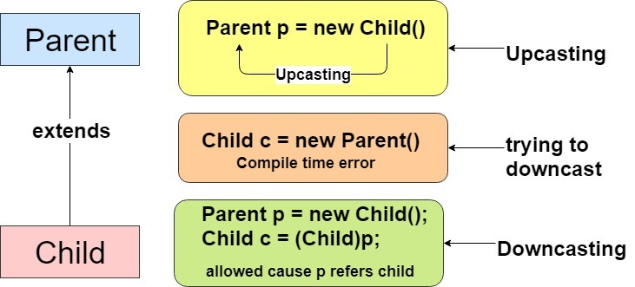 Lưu ý: khi thực hiện downcasting có thể sẽ gặp lỗi ClassCastException nếu không thể thực hiện downcassting được. Để an toàn chúng ta nên kiểm tra một đối tượng có phải là thể hiện của một kiểu dữ liệu cụ thể không trước khi thực hiện downcasting sử dụng ừ khóa instanceof
So sánh | Một đối tượng con được định kiểu cho một đối tượng cha. | Tham chiếu của đối tượng lớp cha được truyền cho lớp con.
 | Chúng tôi có thể thực hiện Upcasting ngầm hoặc rõ ràng | Implicitly Downcasting is not possible.
 | Ở lớp con, chúng ta có thể truy cập các phương thức và biến của lớp cha. | Các phương thức và biến của cả hai lớp (cha và con) đều có thể được truy cập.
 | Chúng ta có thể truy cập một số phương thức được chỉ định của lớp con. | Tất cả các phương thức và biến của cả hai lớp có thể được truy cập bằng cách thực hiện downcasting.
 | Parent p = new Parent() | Parent p = new Child() Child c = (Child)p

Primitive
Primitive | Wapper class
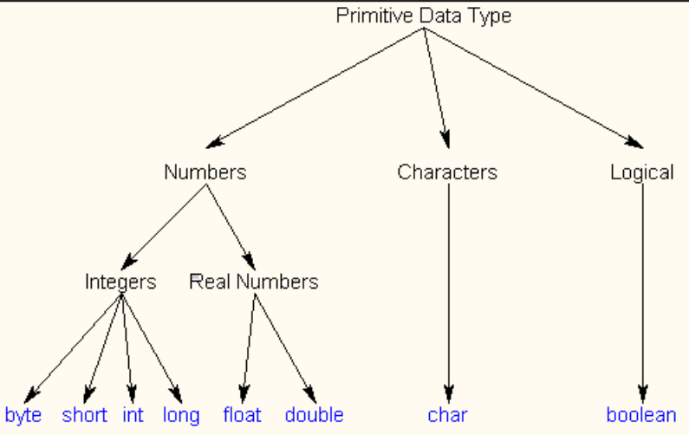 | 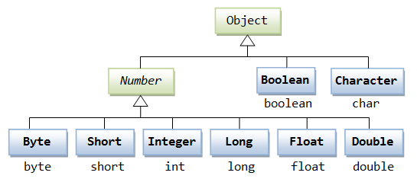
Cần sử dụng các biến có giá trị Null. | Khi không gán giá trị thì mặc định giá trị sẽ là 0
Với wrapper chúng ta có thể nhận được NullPointerException khi một cái gì đó đang được thiết lập không chính xác. Đôi khi nó giúp chúng ta dễ dàng phát hiện lỗi hơn | Hiệu năng tốt hơn
Với kiểu dữ liệu nguyên thủy, các giá trị có thể được khởi tạo với giá trị mặc định 0, false, … điều này có thể không chính xác hoặc gây nhầm lẫn cho lập trình viên.

